debug springboot in container
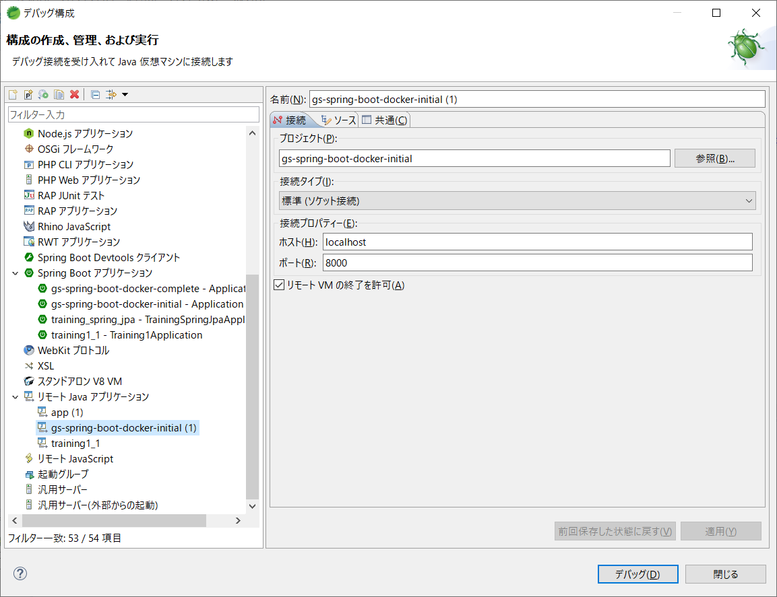
ポート確認
 | netstat -nao

ポート開放（ポートを使っているプロセスをkill）
 | taskkill /pid 1234 /F

関連知識
 | SpringBoot勉強手帳.xlsx
 |  | 『Spring Boot with Docker』シート
 |  | 『Spring boot docker開発』シート

デバッグ設定

 | DockerFileの修正

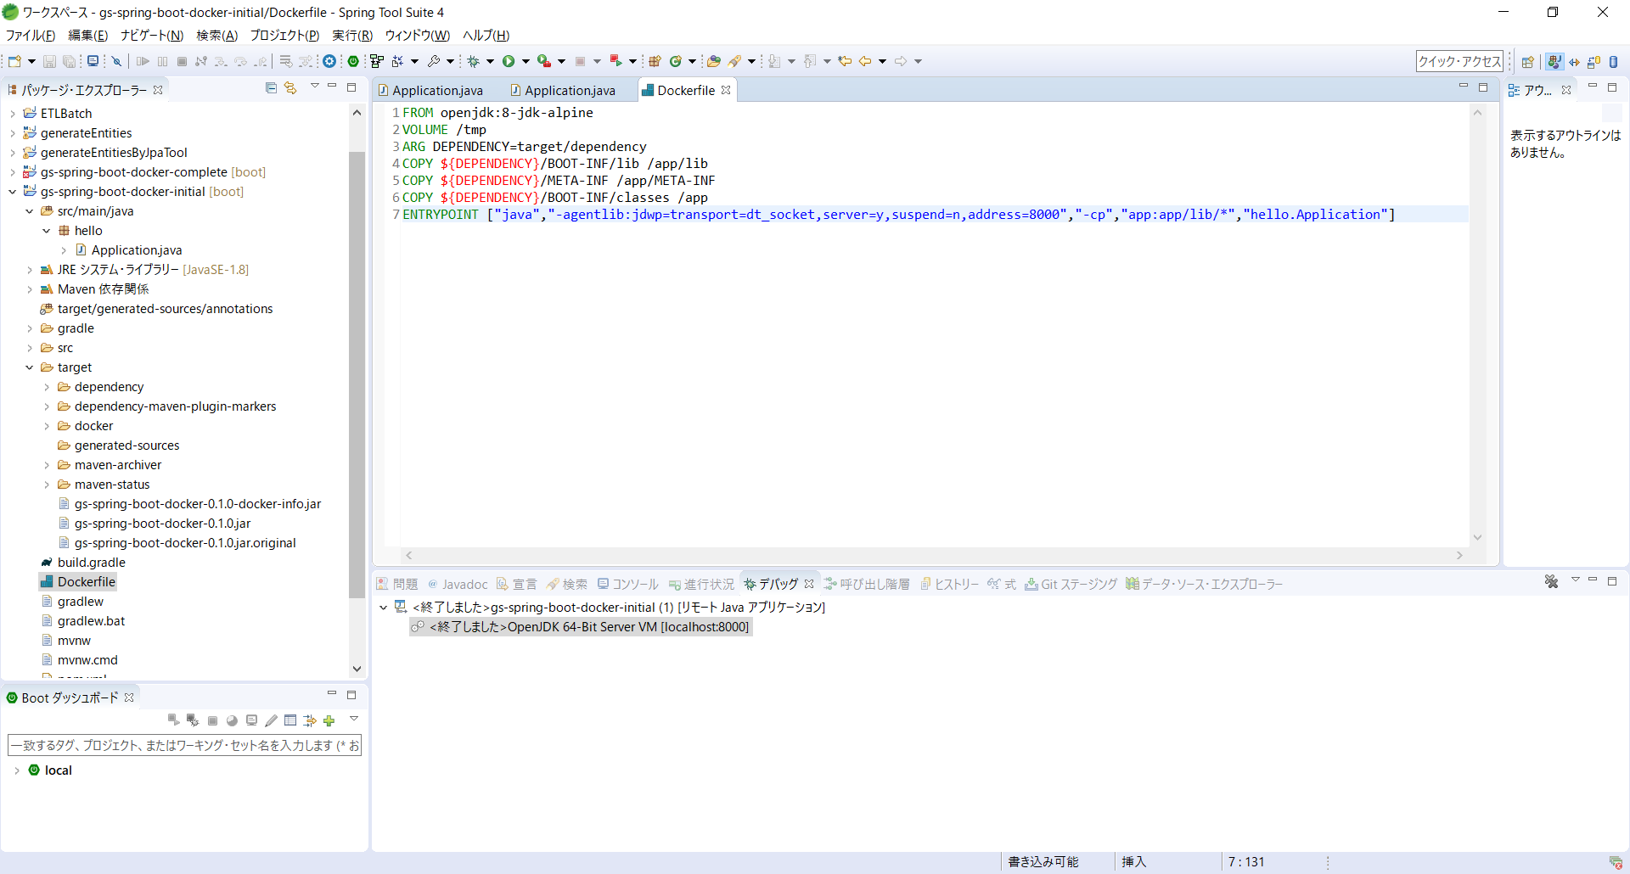

 | デバッグ用ポートの開放

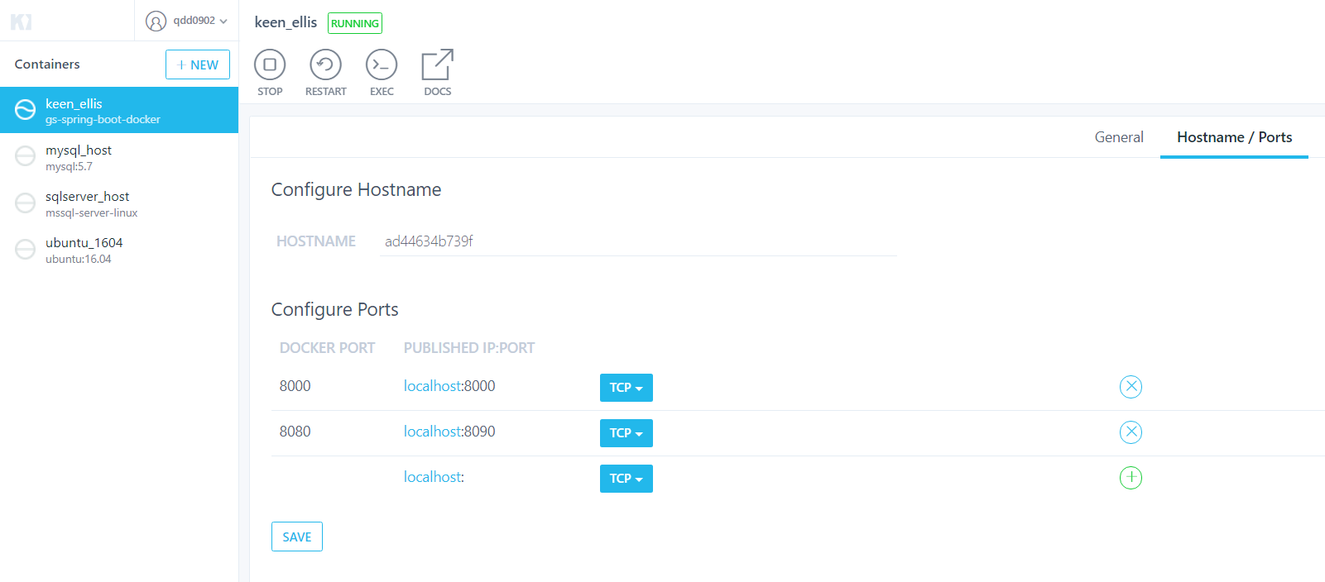

デバッグ

debug springboot in ec2

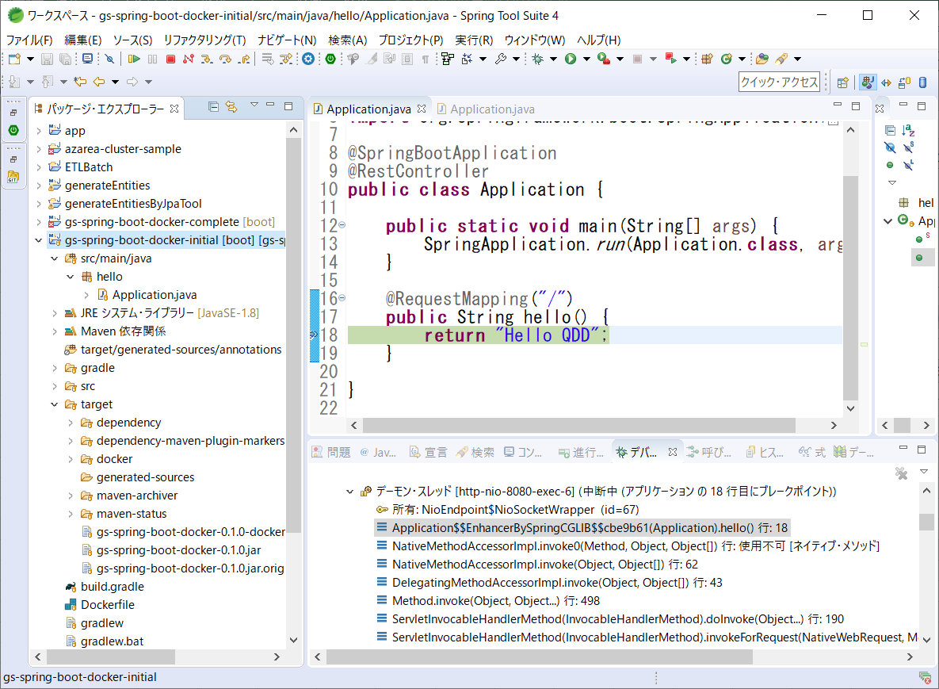
GithubからJARファイルをダウンロード

 | ダウンロード用URLを取得

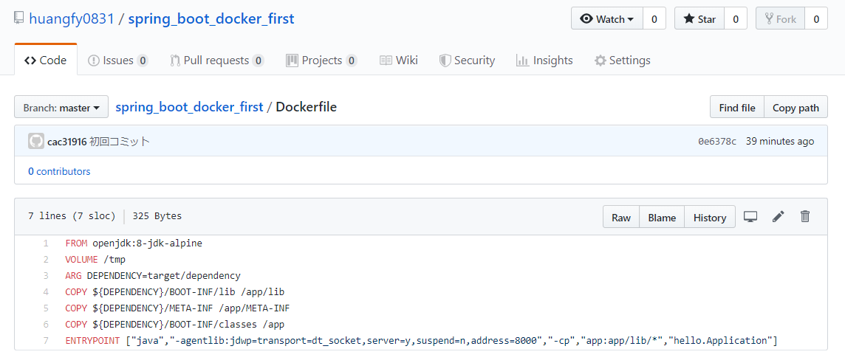

 | JARファイルページに「Raw」ボタンがないですが、URLの前半は同じです
 | https://raw.githubusercontent.com/huangfy0831/spring_boot_docker_first/master/target/gs-spring-boot-docker-0.1.0.jar

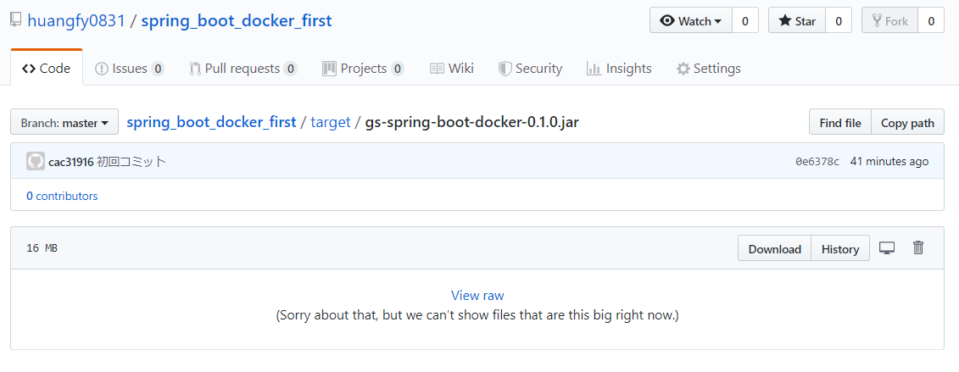

JARファイルをダウンロード
 | wget https://raw.githubusercontent.com/huangfy0831/spring_boot_docker_first/master/target/gs-spring-boot-docker-0.1.0.jar

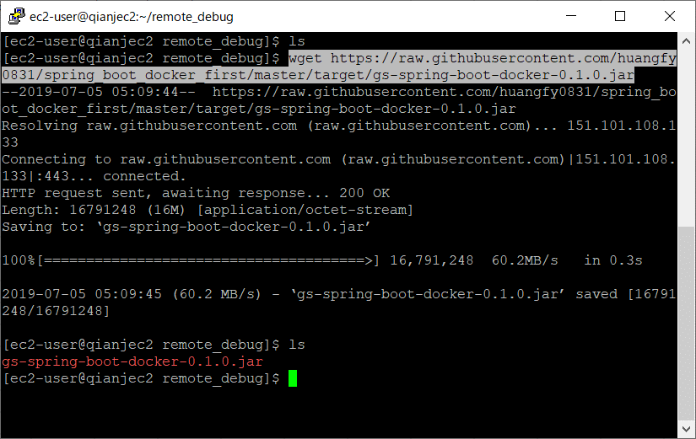

Puttyでtunnelを設定する
 | ポートつながる
 |  | ローカルの8080とEC2の8080 | Public IPを使ってもPrivate IPを使ってもOKです
 |  | ローカルの8000とEC2の8000 | ※Tunnelを使っているので、Security GroupもPORT 22(SSH)のみを開放していいと思う

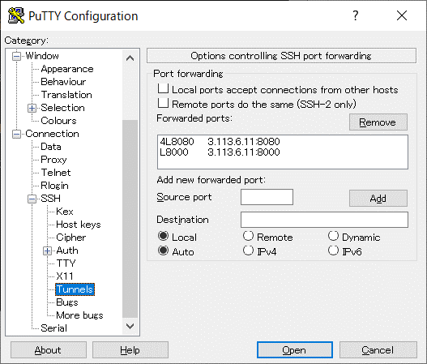
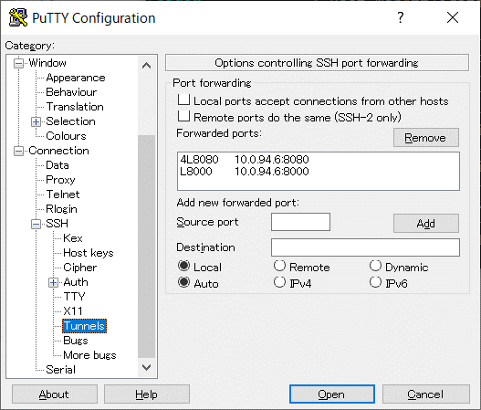

JVMを起動し、デバッグポート8000を指定する
 | java -agentlib:jdwp=transport=dt_socket,server=y,suspend=n,address=8000 -jar XXX.jar

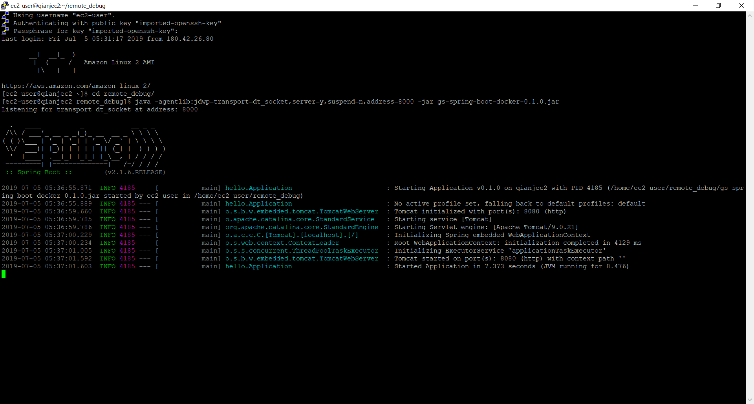

ローカルで確認

 | 画面は開ける

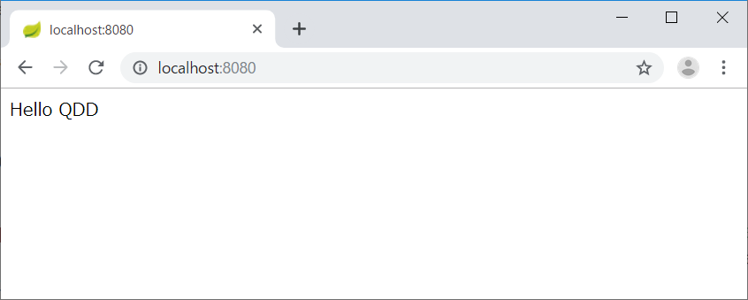

 | デバッグもOK

